Casos de Prueba - LiteratusNove
ID | Modulo | Caso de Prueba | Pasos | Resultado Esperado | Estado (P/F) | Evidencia (Pantallazo)
TC-01 | Registro y Login | Registro de nuevo usuario con bono | 1. Acceder a /signup. 2. Ingresar datos válidos. 3. Clic en 'Registrar' | Usuario creado exitosamente y saldo inicial de 150 de tinta asignado | F | 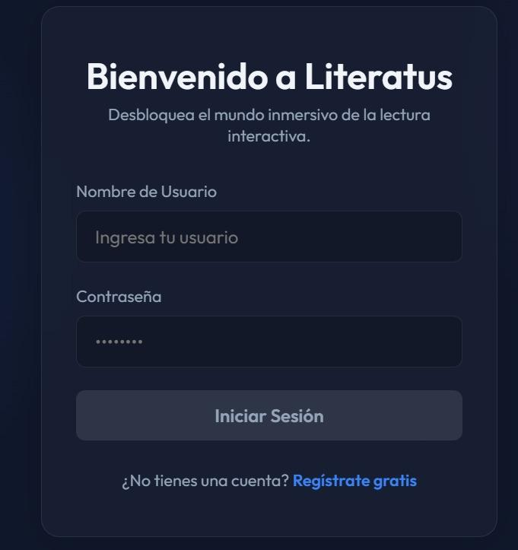
TC-02 | Registro y Login | Login con JWT | 1. Ingresar credenciales válidas en /login. 2. Clic en 'Entrar'. | Acceso concedido y token JWT almacenado correctamente para mantener la sesión | F | 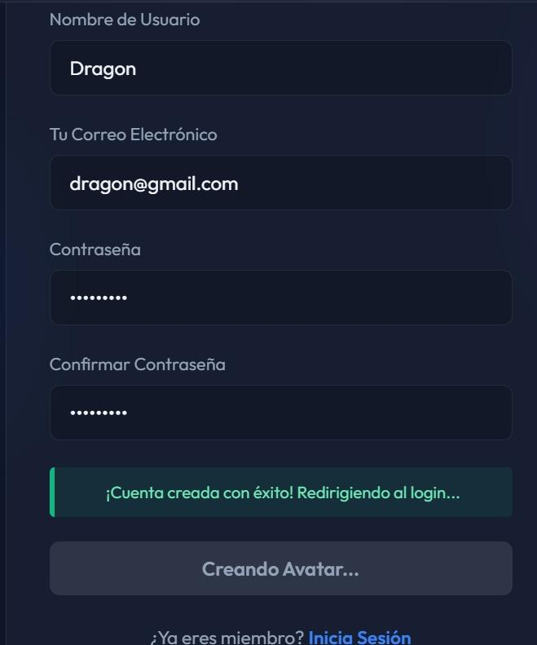
TC-03 | Home | Visualización de secciones (Bento Grid) | 1. Cargar página de inicio. 2. Verificar distribución de elementos. | La interfaz muestra el diseño Bento Grid con estética Glassmorphism de forma organizada | P
TC-04 | Catalogo | Filtrado de obras por género/dificultad | 1. Entrar al catálogo. 2. Seleccionar un filtro de género. | La lista de libros se actualiza mostrando solo las obras que coinciden con el filtro. | F | 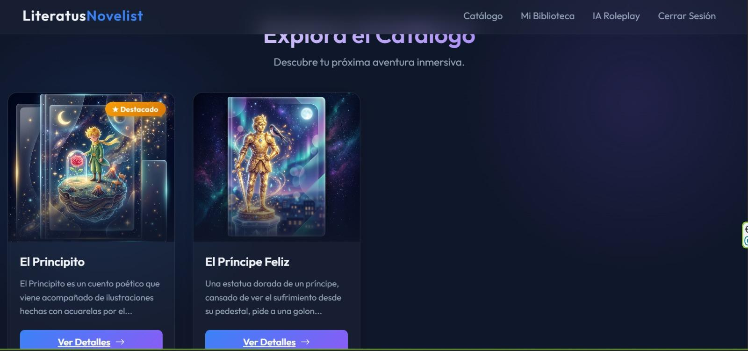
TC-05 | Compra Libro | Adquisición de obra con Tinta | 1. Seleccionar libro no poseído. 2. Clic en 'Comprar'. | El saldo de tinta se descuenta y el libro se añade a la biblioteca del usuario | F | 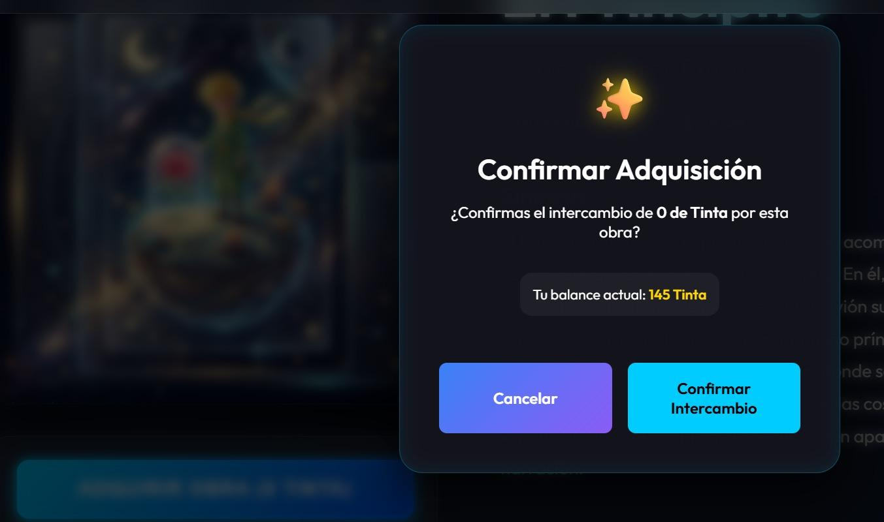
TC-06 | Detalles y Sinopsis | Visualización Full-Page de obra | 1. Clic en un libro del catálogo. 2. Revisar sinopsis y detalles. | Se despliega la vista completa con sinopsis, autor y avatares de personajes interactivos. | F | 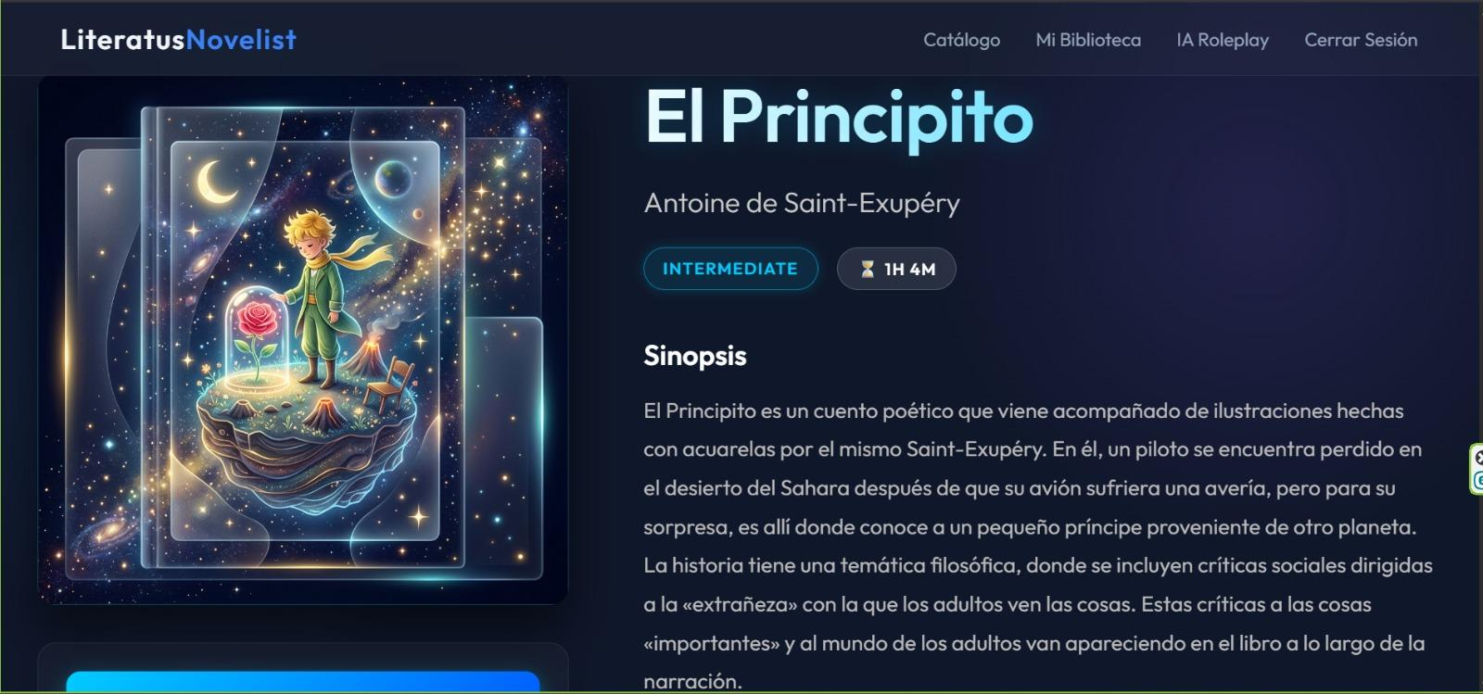
TC-07 | Lectura y Texto | Carga de lector EPUB | 1. Abrir un libro adquirido. 2. Navegar entre páginas. | El archivo EPUB se visualiza correctamente con disposición de texto fluida | P | 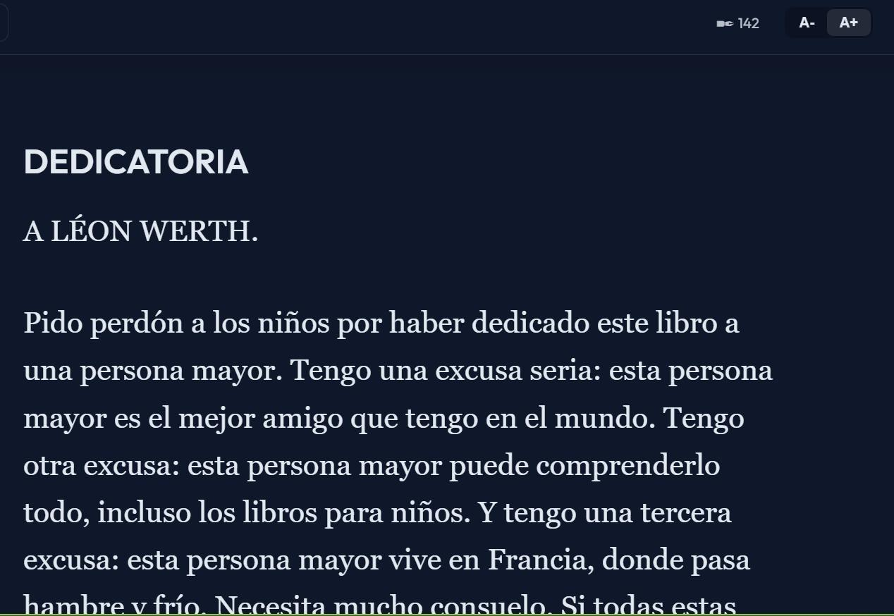
TC-08 | Chat con Personajes | Inmersión narrativa con IA | 1. Seleccionar un personaje (ej. El Principito). 2. Enviar mensaje de chat. | La IA (Gemini 2.0) responde manteniendo la personalidad y contexto histórico del personaje | F | 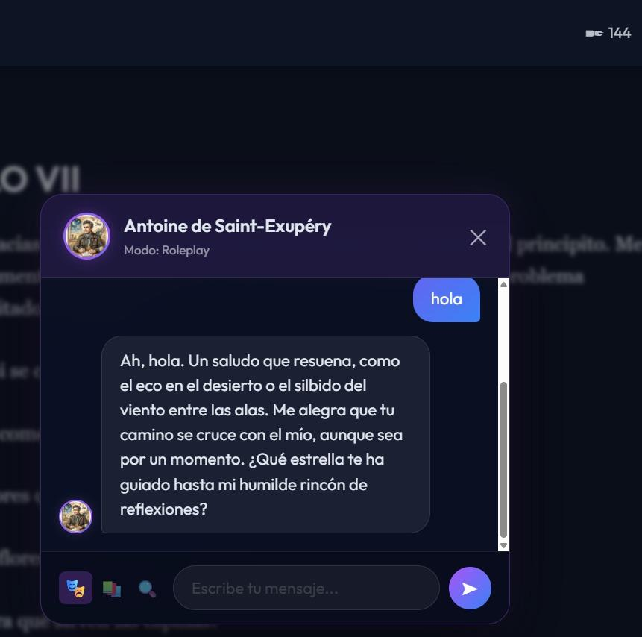
TC-09 | Avatar e IA | Conversación contextual por avatar | 1. Acceder al chat desde el avatar del personaje. 2. Realizar pregunta sobre la trama. | El sistema utiliza el motor de IA para proveer respuestas basadas en la obra específica | P
TC-10 | Índice de Capítulos | Navegación por estructura de la obra | 1. Abrir menú de navegación dentro del libro. 2. Seleccionar un capítulo. | El lector salta inmediatamente a la posición del capítulo seleccionado. | F | 